関東発シンガポール経由サービス (2026.7-8)
 |  |  | 2026年7-8月関東発シンガポール経由サービス

貨物搬入場所【CFS】
◎東京
株式会社日新 東京ロジスティクスセンター 保税コード：1AW72 所在地：東京都江東区青海3-4-19 青海流通センター 1号棟 TEL: 03-3528-0581 FAX: 03-3528-0588
◎横浜 株式会社日新 南本牧物流センター 保税コード：2EW26 所在地：横浜市中区かもめ町9 TEL:045-623-7255 FAX:045-623-8650
SINGAPORE向け |  |  |  | 更新日： | 2026-07-09
Vessel | Voyage | CFS CUT TYO | CFS CUT YOK | Loading | ETA
MOL ENDOWMENT | 104S |  | 07/15(水) | YOKOHAMA 07/19 | 07/30
MOL ENDOWMENT | 104S | 07/16(木) |  | TOKYO 07/18 - 07/19 | 07/30
CMA CGM VALPARAISO | 0IZOZS1NC |  | 07/16(木) | YOKOHAMA 07/20 | 07/31
NAGOYA TOWER | 031S |  | 07/22(水) | YOKOHAMA 07/26 | 08/06
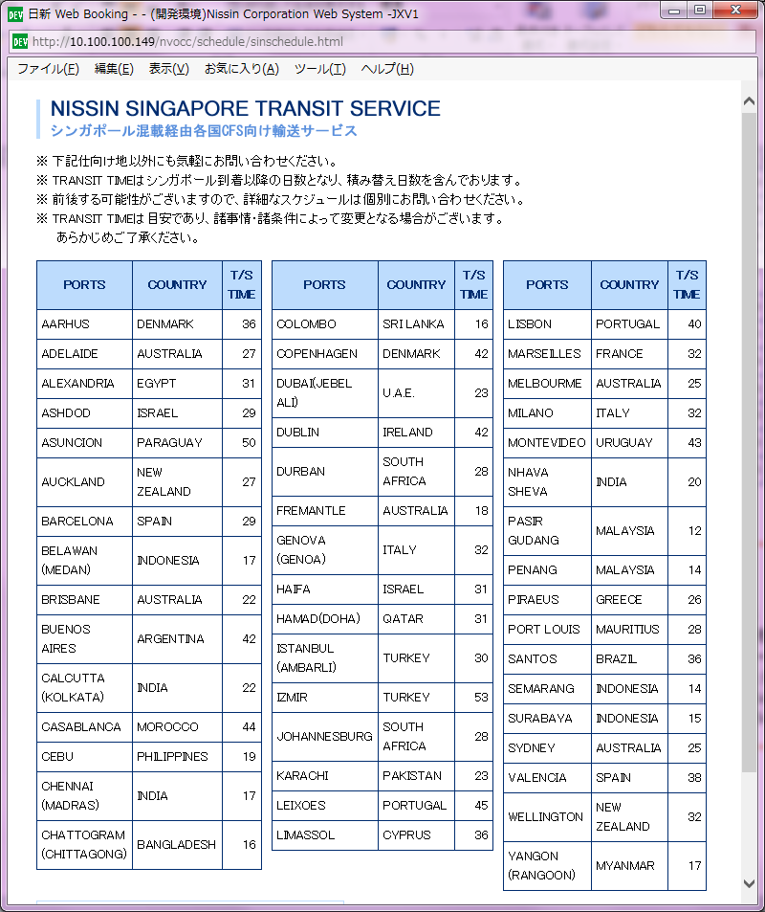
NAGOYA TOWER | 031S | 07/23(木) |  | TOKYO 07/25 - 07/26 | 08/06
CNC JAGUAR | 1IZGFS1NC |  | 07/23(木) | YOKOHAMA 07/27 | 08/07
BEAR MOUNTAIN BRIDGE | 137S | 07/30(木) |  | TOKYO 08/01 - 08/02 | 08/13
BEAR MOUNTAIN BRIDGE | 137S |  | 07/29(水) | YOKOHAMA 08/02 | 08/13
APL CAIRO | 1IZGIS1NC |  | 07/30(木) | YOKOHAMA 08/03 | 08/14
SPIL KARTINI | 018S |  | 08/05(水) | YOKOHAMA 08/09 | 08/20
SPIL KARTINI | 018S | 08/06(木) |  | TOKYO 08/08 - 08/09 | 08/20
CNC SERVAL | 1IZGKS1NC |  | 08/06(木) | YOKOHAMA 08/10 | 08/21
NO SERVICE |  | 08/13(木) | 08/13(木)
NYK DAEDALUS | 105S | 08/20(木) |  | TOKYO 08/22 - 08/23 | 09/03
NYK DAEDALUS | 105S |  | 08/19(水) | YOKOHAMA 08/23 | 09/03
MOL ENDOWMENT | 105S |  | 08/26(水) | YOKOHAMA 08/30 | 09/10
MOL ENDOWMENT | 105S | 08/27(木) |  | TOKYO 08/29 - 08/30 | 09/10

